Отчет
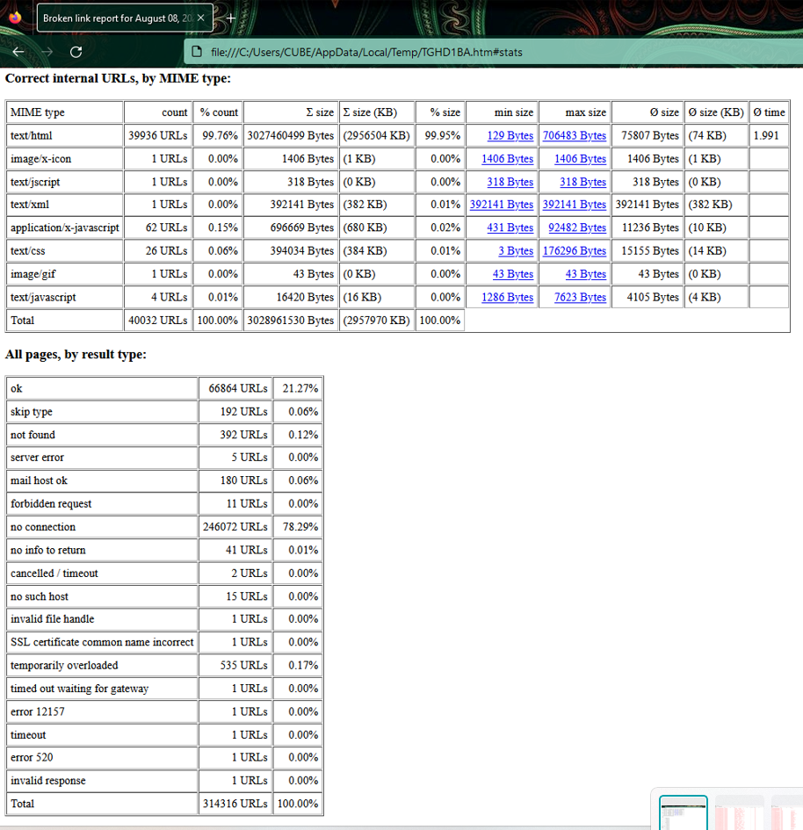
Было проведено проверок | 28
Количество проверок с выявленными дефектами | 9
Количество заведенных баг репортов | 9

В процессе тестирования пользовательского интерфейса было проведено 28 проверок по чек листу.
Обнаружены дефекты по 9ти пунктам. На сайте:
1)не предусмотрена регистрация через аккаунты соцсетей;
2)нет возможности добавлять товар в корзину не зарегистрированному пользователю;
3)отображаются пустые закрашеные области
4)имеется описание иероглифами
5)присутствуют смещение иконок и текста
6)поиск товара по наименованию не поддерживается сайтом, работает только по штрих коду и артикулу
7)присутствует 392 не рабочих ссылки (отсутствие фото товара и загрузка документации о товаре). Это 0,12 % от всех использующихся ссылок на сайте.
8)на сайте отображаются подсвеченные пустые области при наведении на них, а при нажатии на них выводится информация для разработчиков
9)при отключенном Javascript нет возможности настраивать профиль и пользоваться каталогами
Заведено 9 баг репортов.
Поиск битых ссылок производился с помощью инструмента Xenu и был сформирован отчет.

